Sheet1
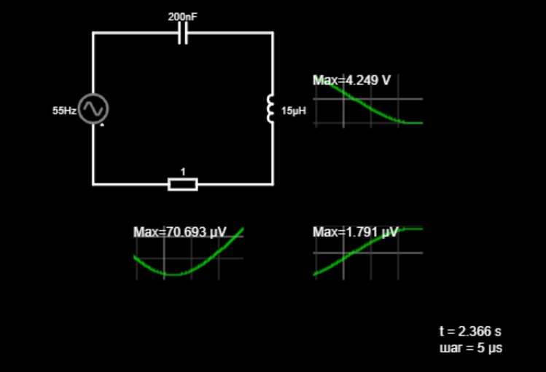
№ | f, Гц | Ω, рад/с | U_C, B | U_L, B | U_R, B | W_рез(при 1Ом),Гц |  | резонанс частота | U_L, мкВ | U_R, мкB | 1 Ом
1 | 10 | 62.832 | 5 | 0.00006 | 0.00006 | 577350.27 |  |  | 59 | 63 |  | 1 Ом
2 | 15 | 94.248 | 5 | 0.00013 | 0.00009 |  |  |  | 133 | 94
3 | 20 | 125.664 | 5 | 0.00024 | 0.00013 | W_рез(при 3Ом),Гц |  |  | 237 | 126
4 | 25 | 157.080 | 5 | 0.00037 | 0.00016 | 577350.27 |  |  | 370 | 157
5 | 30 | 188.496 | 5 | 0.00053 | 0.00019 |  |  |  | 533 | 188
6 | 35 | 219.911 | 5 | 0.00073 | 0.00022 |  |  |  | 725 | 220
7 | 40 | 251.327 | 5 | 0.00095 | 0.00025 |  |  |  | 947 | 251
8 | 45 | 282.743 | 5 | 0.00120 | 0.00028 |  |  |  | 1199 | 283
9 | 50 | 314.159 | 5 | 0.00148 | 0.00031 |  |  |  | 1480 | 314
10 | 55 | 345.575 | 5 | 0.00179 | 0.00035 |  |  |  | 1791 | 346
11 | 60 | 376.991 | 5 | 0.00213 | 0.00038 | Q(при 1Ом) |  |  | 2132 | 377
12 | 65 | 408.407 | 5 | 0.00250 | 0.00041 | 8.66 |  |  | 2502 | 408
13 | 70 | 439.823 | 5 | 0.00290 | 0.00044 |  |  |  | 2902 | 440
14 | 75 | 471.239 | 5 | 0.00330 | 0.00047 | Q(при 3Ом) |  |  | 3301 | 471
15 | 80 | 502.655 | 5 | 0.00379 | 0.00050 | 2.89 |  |  | 3790 | 503
16 | 85 | 534.071 | 5 | 0.00428 | 0.00053 |  |  |  | 4278 | 534
17 | 90 | 565.487 | 5 | 0.00480 | 0.00057 | β(при 1Ом) |  |  | 4797 | 565
18 | 95 | 596.903 | 5 | 0.00534 | 0.00060 | 33333 |  |  | 5344 | 597
19 | 100 | 628.319 | 5 | 0.00592 | 0.00063 |  |  |  | 5922 | 628
20 | 105 | 659.734 | 5 | 0.00653 | 0.00066 | β(при 3Ом) |  |  | 6529 | 660
21 | 110 | 691.150 | 5 | 0.00716 | 0.00069 | 100000 |  |  | 7165 | 691
22 | 115 | 722.566 | 5 | 0.00783 | 0.00072 |  |  |  | 7832 | 723
23 | 120 | 753.982 | 5 | 0.00853 | 0.00075 |  |  |  | 8527 | 754
24 | 125 | 785.398 | 5 | 0.00925 | 0.00079 |  |  |  | 9253 | 785 |  |  | 3 Ом
25 | 130 | 816.814 | 5 | 0.01001 | 0.00082 |  |  |  | 10008 | 817
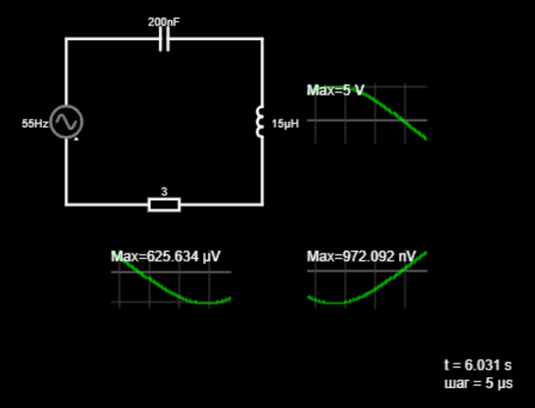
 |  | угловая скор | резистор | катушка | конденсатор

№ | f, Гц | Ω, рад/с | U_С, B | U_L, B | U_R, B |  |  |  | U_L, мкВ | U_R, мкB | 3 Ом
1 | 10 | 62.832 | 5 | 0.00000006 | 0.00018850 |  |  |  | 59 | 188
2 | 15 | 94.248 | 5 | 0.00000013 | 0.00028274 |  |  |  | 133 | 283
3 | 20 | 125.664 | 5 | 0.00000024 | 0.00037799 |  |  |  | 237 | 378
4 | 25 | 157.080 | 5 | 0.00000037 | 0.00047100 |  |  |  | 370 | 471
5 | 30 | 188.496 | 5 | 0.00000053 | 0.00056549 |  |  |  | 533 | 565
6 | 35 | 219.911 | 5 | 0.00000073 | 0.00065973 | 0.000015 | L |  | 725 | 660
7 | 40 | 251.327 | 5 | 0.00000095 | 0.00075398 | 0.0000002 | С |  | 947 | 754
8 | 45 | 282.743 | 5 | 0.00000120 | 0.00084823 |  |  |  | 1199 | 848
9 | 50 | 314.159 | 5 | 0.00000148 | 0.00094248 |  |  |  | 1480 | 942
10 | 55 | 345.575 | 5 | 0.00000179 | 0.00103700 | ΩRres,кГц | 577 |  | 1791 | 1037
11 | 60 | 376.991 | 5 | 0.00000213 | 0.00113100 | ΩCres,кГц | 575 |  | 2132 | 1131
12 | 65 | 408.407 | 5 | 0.00000250 | 0.00122500 | ΩLres,кГц | 579 |  | 2502 | 1225
13 | 70 | 439.823 | 5 | 0.00000290 | 0.00131900 |  |  |  | 2902 | 1319
14 | 75 | 471.239 | 5 | 0.00000333 | 0.00141400 |  |  |  | 3331 | 1414
15 | 80 | 502.655 | 5 | 0.00000379 | 0.00150800 |  |  |  | 3790 | 1508
16 | 85 | 534.071 | 5 | 0.00000428 | 0.00160200 |  |  |  | 4278 | 1602
17 | 90 | 565.487 | 5 | 0.00000480 | 0.00169600 |  |  |  | 4797 | 1696
18 | 95 | 596.903 | 5 | 0.00000534 | 0.00179100 |  |  |  | 5344 | 1791
19 | 100 | 628.319 | 5 | 0.00000592 | 0.00188500 |  |  |  | 5922 | 1885
20 | 105 | 659.734 | 5 | 0.00000653 | 0.00197900 |  |  |  | 6529 | 1979
21 | 110 | 691.150 | 5 | 0.00000717 | 0.00207300 |  |  |  | 7165 | 2073
22 | 115 | 722.566 | 5 | 0.00000783 | 0.00216800 |  |  |  | 7832 | 2168
23 | 120 | 753.982 | 5 | 0.00000853 | 0.00226200 |  |  |  | 8527 | 2262
24 | 125 | 785.398 | 5 | 0.00000925 | 0.00235600 |  |  |  | 9253 | 2356
25 | 130 | 816.814 | 5 | 0.00001001 | 0.00245000 |  |  |  | 10008 | 2450

